商品信息
COCO Living Space｜厨房纸巾架橱柜用纸挂架子
来源：COCO_Living_Space_Shopee全量审计_持续更新.xlsx｜工作表：高销量商品｜Excel第78行｜商品ID：4518838881

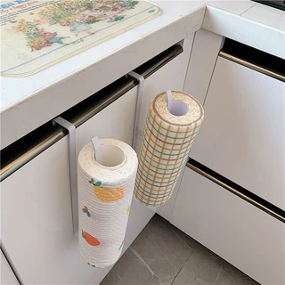
字段 | 内容 | 商品主图
序号 | 72
商品主图 | 见右侧嵌入主图
商品ID | 4518838881
商品中文名称 | 厨房纸巾架橱柜用纸挂架子
商品标题 | Kitchen rack iron paper towel rack thickened paper storage paper towel free punch towel rag kitchen storage seamless rack
Shopee链接 | https://shopee.com.my/Kitchen-rack-iron-paper-towel-rack-thickened-paper-storage-paper-towel-free-punch-towel-rag-kitchen-storage-seamless-rack-i.115498741.4518838881
近月销量显示 | 5 Sold/Month
近月销量下限 | 5
列表价格显示 | RM8.44
列表最低价(MYR) | 8.44
列表评分 | 4.9
累计总销量显示 | 611 Sold
累计总销量下限 | 611
是否精确 | TRUE
详情价格显示 | RM8.44 Lower prices today
详情价(MYR) | 8.44
详情评分 | 4.9
评论覆盖 | partial
好评主题 | 可见评论主要认可安装和使用方便、可悬挂厨房纸巾或量杯、外观和价格合适，并多次提到到货完好及配送较快。
差评/风险主题 | 当前6条可见评论未报告明确故障，其中1条只评价为“以该价格看质量还可以”。页面显示2条一星评价，但当前未展示其具体原因，因此不能据此判断没有严重问题。
图片来源URL | https://down-my.img.susercontent.com/file/cb12d770c1d36990a8605a67c6e598f0@resize_w320_nl.webp
1688链接 | https://detail.1688.com/offer/836828713489.html?share_token=W30t7kC5lqXVBaGgOikFE5ROJ1DQCN76QZ9s0+XbG4muJZfxzWl9Dg%3D%3D&__share_id=52a0ca31-2652-41d7-8397-9c57f63418ed&rpg-cnt=share.offerDetail&offerId=836828713489&__zhi_token=L38YfeK96qHau&spm=a262eq.8992535%2F20260805.5103953.0&forcePC=1785935681068
颜色/规格
长宽高
重量(g)
单个成本
单个运费
国内段总价
国际头程
总成本估算
利润估算
预计毛利率估算
3个成本
3个运费
国内段总价2
国际头程2
总成本估算2
利润估算2
预计毛利率估算2
5个成本
5个运费
国内段总价3
国际头程3
总成本估算3
利润估算3
预计毛利率估算3
8个成本
8个运费
国内段总价4
国际头程4
总成本估算4
利润估算4
预计毛利率估算4

